采购选品沟通模板
序列 | 名称 | 图片 | 价格（是否带包装） | 产品尺寸：(cm) | 具体参数 | 产品重量 (g) | 起订量 | 交货周期 | 包装的重量 | 包装的尺寸 | 单个运费的预估费用 | 阿里巴巴链接
1 | XBOX ONE支架 | 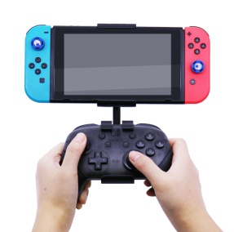 | 2（带包装） | 22.5*22.5*3.5cm |  | 120g | 100 | 20天 |  |  |  | https://detail.1688.com/offer/635077061583.html?spm=a260k.dacugeneral.home2019rec.152.539a436czfB1jv&resourceId=850343&udsPoolId=1026341&scm=1007.21237.114566.0&pvid=fbf44485-5771-491f-8a5e-2aa42fae4b79&tpp_trace=0b51149516112000388426913ec2ad
2 | 四面翻牌游戏桌 | 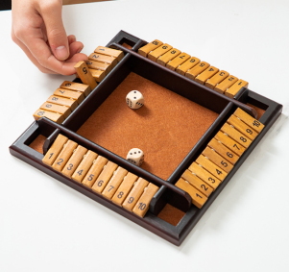 | 26全套（带包装） | 22.5*22.5*3.5cm |  | 356g | 5 | 20天 |  |  |  | https://detail.1688.com/offer/635077061583.html?spm=a260k.dacugeneral.home2019rec.152.539a436czfB1jv&resourceId=850343&udsPoolId=1026341&scm=1007.21237.114566.0&pvid=fbf44485-5771-491f-8a5e-2aa42fae4b79&tpp_trace=0b51149516112000388426913ec2ad | 购买样品1
3 | 创意2021木质挂历 | 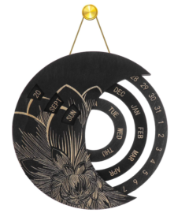 | 黑，灰，炭烧色35元，原木色31元。 | 直径25.4cm |  | 245.8g | 2 | 18天 |  |  |  | https://detail.1688.com/offer/634990186515.html?spm=a260k.dacugeneral.home2019rec.167.539a436czfB1jv&resourceId=850343&udsPoolId=1026341&scm=1007.21237.114566.0&pvid=fbf44485-5771-491f-8a5e-2aa42fae4b79&tpp_trace=0b51149516112000388426913ec2ad
4 | 挂件钥匙饰品精灵球 | 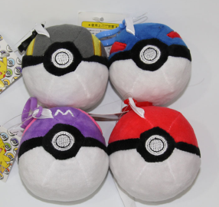 | 4.8元OPP袋装10个一袋 | 直径6cm |  | 45g | 10 | 现货 |  |  |  | https://detail.1688.com/offer/600232714654.html?spm=a26352.b28411319.offerlist.14.49231e62io0bgg
5 | 格鲁特树 |  | 7.5-30元 | 9*8*14cm |  | 盒装0.35kg，OPP装0.25kg | 10 | 现货 |  |  |  | https://detail.1688.com/offer/574263257441.html?spm=a26352.b28411319.offerlist.1.2ca51e62iLTE6k
6 | 夏尔巴羊羔绒毯子 | 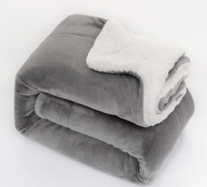 | 35.5元 | 130*160CM |  | 单条包装尺寸：31*12*23CM 外箱：65*34*58CM 15条每箱 15KG | 2 | 现货 |  |  |  | https://detail.1688.com/offer/570233519141.html?spm=a26352.13672862.offerlist.6.59fe47e4Jzpbwo
7 | 煤油打火机 | 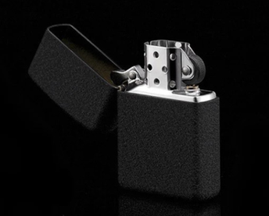 | 1.95-19.9元 | 5.8*3.8*1.3cm |  | 单个50g，一盒24支 | 50 | 现货 |  |  |  | https://detail.1688.com/offer/598799849125.html?spm=a26352.13672862.offerlist.70.75cb7acef7KJSu
8 | 迷你双刃雪茄剪 | 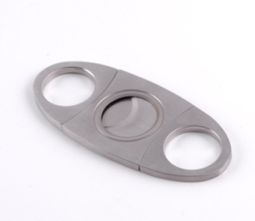 | 1.5-7.8元 | 9*4cm |  | 单个27g | 10 | 现货 |  |  |  | https://detail.1688.com/offer/562273934523.html?spm=a26352.13672862.offerlist.1.27c32fdeuj11wW

